FORMATION
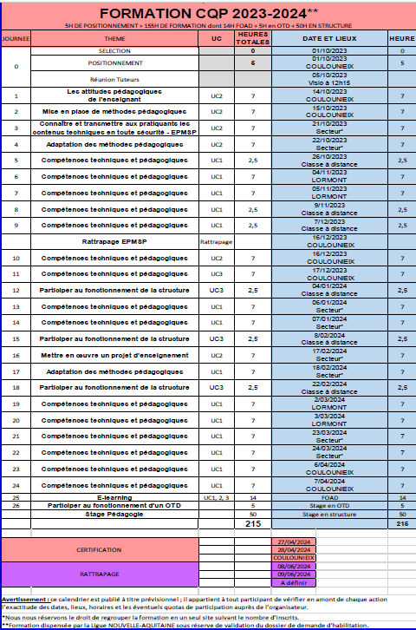
FORMATION DES ENSEIGNANTS 2023/2024
TOUS LES RENSEIGNEMENTS CONCERNANT LA FORMATION DES ENSEIGNANTS SONT EN LIGNE SUR LE SITE DE LA LIGUE : https://nouvelle-aquitaine-judo.ffjudo.com/formation-9

